Question Management
Common information |  |  | Project name |  | Testing System |  |  |  |  |  |  |  |  | Creator | ctanh
 |  |  | System name |  |  |  |  |  |  |  |  |  |  | Created date | 27/2/2020
 |  |  | Phase name |  |  |  |  |  |  |  |  |  |  | Version | 1.0
 |  |  | Document ID |  |  |  |  |  |  |  |  |  |  | Updated by
 |  |  | Document name |  |  |  |  |  |  |  |  |  |  | Updated date
Detailed information |  |  | Screen ID
 |  |  | Screen name |  | UpdateQuestion
 |  |  | Outline

 | 1. | Screen image

 |  | Bước 1. Sau khi đăng nhập Manager sẽ chọn chức năng Question Management
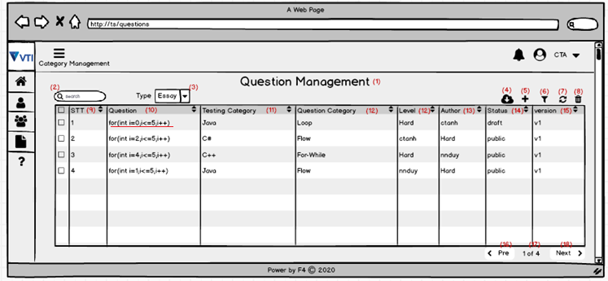

 |  |  |  |  |  |  |  |  |  |  |  | Hình 1

 |  |  |  |  |  |  |  |  |  |  | Hình 1: Màn hình viewlist Question

 |  |  | (-)Khi click vào câu trực tiếp câu hỏi thì sẽ hiện lên trang ViewDetail Question
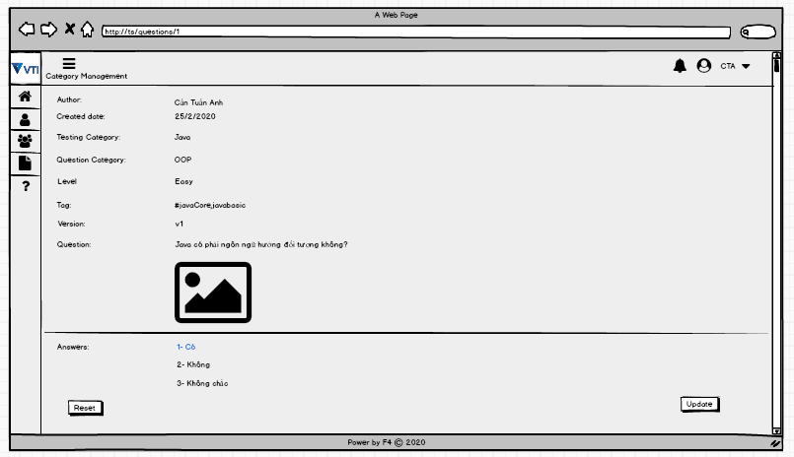

 |  |  |  |  |  |  |  | Hình 2: Màn hình ViewDetail Question

 |  |  | (-) Khi click vào Update thì sẽ hiện lên các textbox để cho manager điền
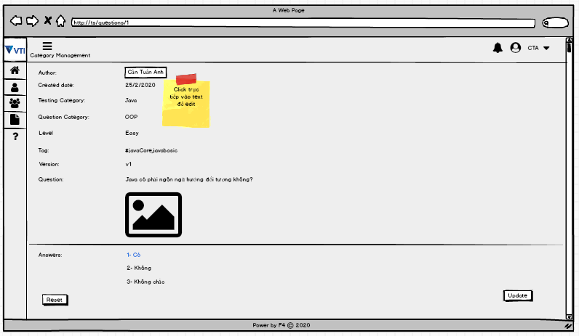

 |  |  |  |  |  |  |  |  | Hình 3: Màn hình ViewDetail Question

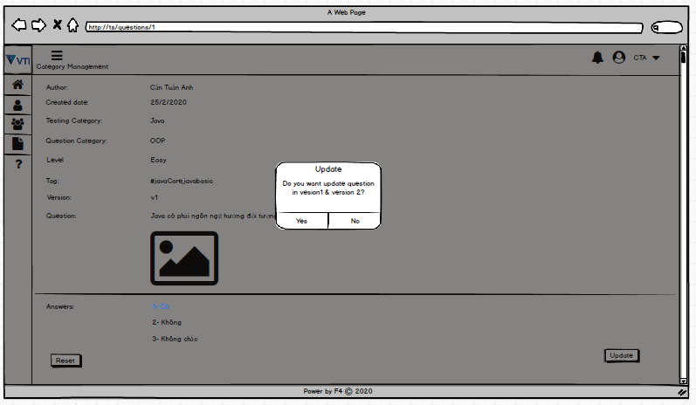
 |  |  | (-) Hiển thị popup xác nhận update

 |  |  |  |  |  |  |  |  |  | Hình 4 : Thông báo xác nhận update

 |  |  | (-) Khi Manager tích chọn "Yes" trên popup thì sẽ có thông báo update success và trở lại trang ViewList Question
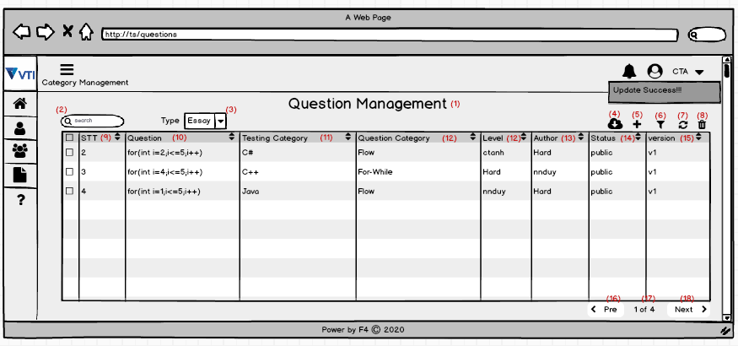

 |  |  |  |  |  |  |  |  | Hình 5 : Thông báo update Success

3. | Item display
 | Item | Display |  | Type |  | I/O | Initial value |  |  |  |  |  | Operation

4. | Activity Diagram

5. | Sequence Diagram

6. | State Diagram

7. | Pseudo Code

8. | Unit-test case

